画像構成
【お願い】 ・作業の効率化とより良い物を作るため誤解やすれ違いを防止するために初めの段階で意識のすり合わせをおこなう ・当方からの依頼を受けるだけでは無く、あなたの意見も聞きながら進めていきたい

商品名： | AppleWatchステンレスベルト（黒、シルバー、金）3色セット
画像枚数 | 参考画像又はURL | 画像イメージ | 文章の見出し | 文章の説明
画像1 | 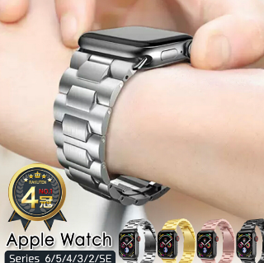 | モデル撮影依頼 ※着用イメージ画像 ・3色の画像（黒 シルバー 金） ・黒ベルトメインで大きく | お洒落にTPO！ 取り替えて使う「ステンレスベルト」３色セット |  | 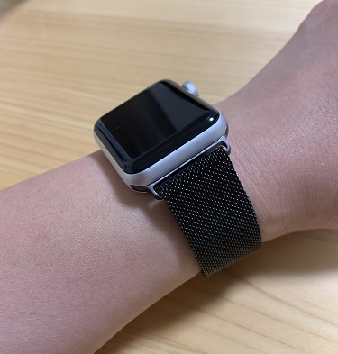
画像2 | 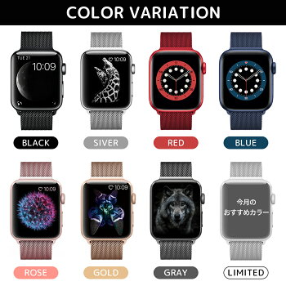 | 物撮依頼 ・3色並べる | 個性を輝かせる３つのチョイス | その日の気分や服装に合わせて、さまざまなシーンで素敵に使い分けましょう！
画像3 | 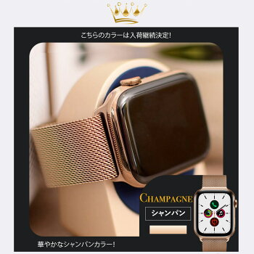 | 撮影依頼 ・黒 | 上品でシックな大人の雰囲気を持つ「Black」 | ビジネスシーンや黒をベースにお洒落を演出したい時にオススメです。
画像4 |  | 撮影依頼 ・シルバー | 軽やかで洗練されたイメージを持つ「Silver」 | 「カジュアル」「ラフ」な服装にピッタリとマッチ、軽快さを演出したい時にオススメです。
画像5 |  | 撮影依頼 ・金 | 高級感があり強烈に存在感を持つ「Gold」 | オシャレを思いっきり楽しんだり、自分をアピールする時にオススメです。
画像6 | 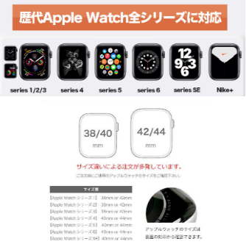 | 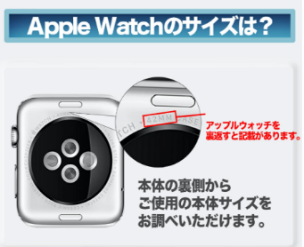 ・全機種対応イメージ画像 ・歴代のAppleWatch ・サイズ確認の画像 | AppleWatch全シリーズに対応 ※サイズ違いによる注文が多発しております！ | AppleWatchの全シリーズには38 40 42 44mmの4種類のサイズがあります。 ご愛用のAppleWatchのサイズを確認して、適合するサイズをご選択ください。 | 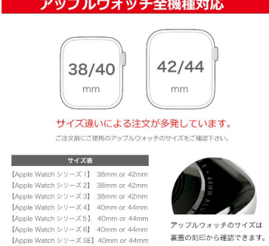 | 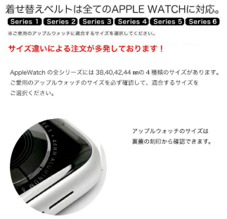
画像7 | 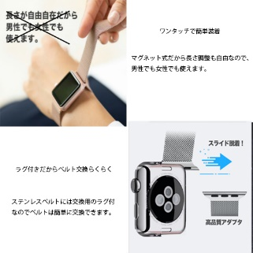 | モデル撮影依頼 ・装着イメージ画像 物撮依頼 ・ラグの部分 | ワンタッチで簡単装着 ラグ付だからベルト交換らくらく | マグネット式だから長さ調整も自由なので男性でも女性でも使えます。 ステンレスベルトには交換用のラグ付なのでベルトは簡単に交換できます。
画像8 | 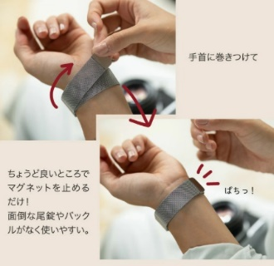 | モデル撮影依頼 ・装着イメージ画像 |  | 手首にクルッと巻きつけて、ちょうど良いところでパチっと止めるだけ。
画像9 | 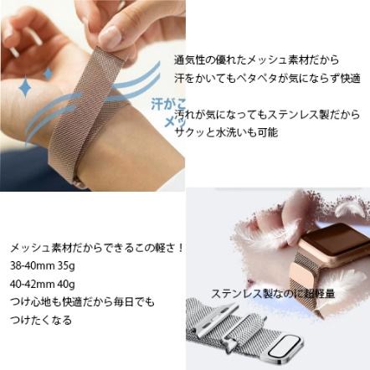 | モデル撮影依頼（画像利用） ・装着イメージ画像 | ムレない！水洗い可能 ステンレス製なのに超軽量 | 通気性の優れたメッシュ素材だから汗をかいてもペタペタが気にならず快適 汚れが気になってもステンレス製だからサクッと水洗いも可能 メッシュ素材だからできるこの軽さ！ 38-40mm 35g 40-42mm 40g つけ心地も快適だから毎日でもつけたくなる
画像11 | 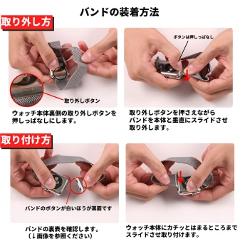 | バンドの交換方法 |  |  | 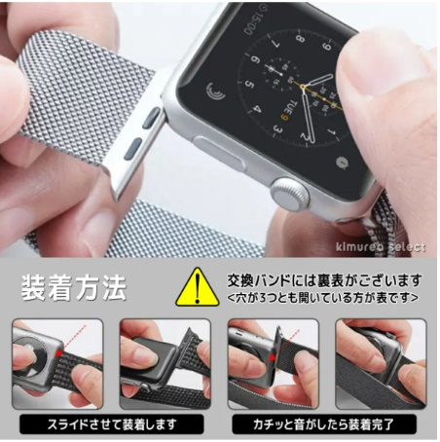 | 